Sheet1
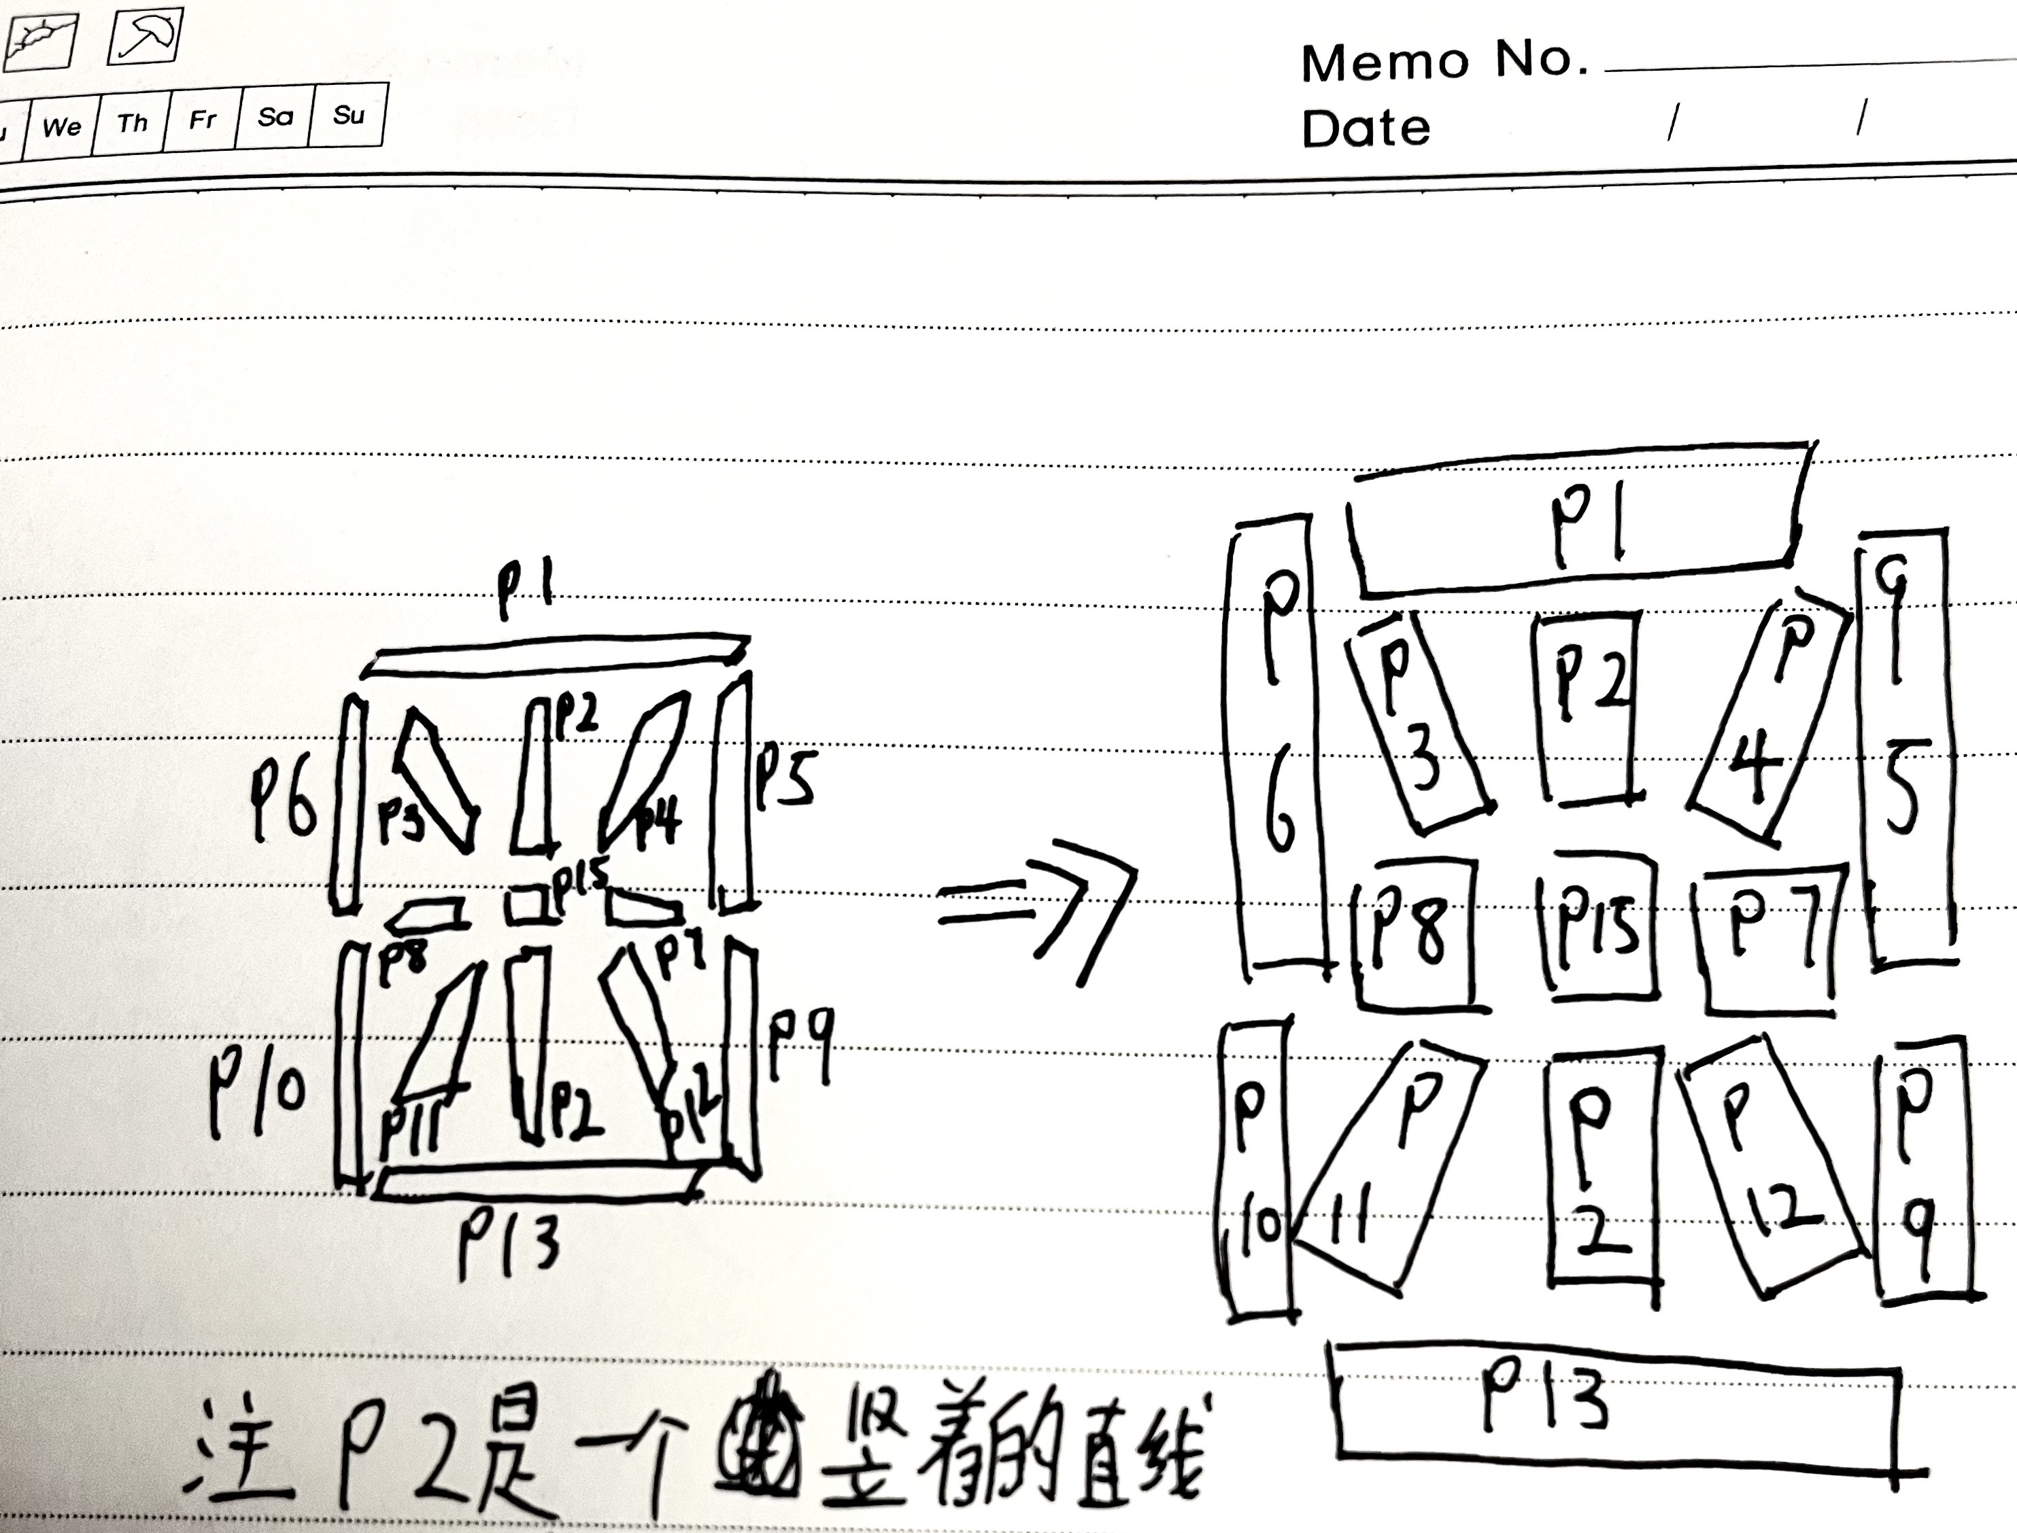
引脚定义 |  | HL-D812D VFD显示屏 真空荧光屏 8位米字玻璃VFD屏

引脚 | 功能 | VFD正面引脚朝上，面向自己； 引脚定义从左开始为1到右28结束；编号Px是编码定义需要看图参考理解。 GR1~GR8位要从右向左开始数.（GR1是最后一个位指的是最右边）
1 | 灯丝
2
3 | P1
4 | P2
5 | P3
6 | P4
7 | P5 | 负压-30V，灯丝交流电压3V左右不发红即可。 灯丝可使用PWM配合MX612E驱动5V供电PWM波形 50占空比，9000Hz~1100Hz
8 | P6
9 | P7
10 | P8
11 | P9
12 | P10
13 | P11
14 | P12
15 | P13
16 | P14中间：号 | 配合GR5点亮
17 | P15
18 | NC | 驱动板我会制作完成后更新在我的个人博客中，现在还没有，请持续关注博客文章更新动态。 网站：saisaiwa.com
19 | GR8
20 | GR7
21 | GR6
22 | GR5
23 | GR4
24 | GR3
25 | GR2
26 | GR1
27 | 灯丝
28

